Bilješke
BILJEŠKE UZ FINANCIJSKE IZVJEŠTAJE - GFI Naziv izdavatelja: Croatia osiguranje d.d. OIB: 26187994862 Izvještajno razdoblje: 1.1.2023. - 31.12.2023. Bilješke uz financijske izvještaje sastavljaju se sukladno odredbama Međunarodnih standarda financijskog izvještavanja (dalje: MSFI) na način da trebaju: a) pružiti informacije o osnovi za sastavljanje financijskih izvještaja i određenim računovodstvenim politikama primijenjenim u skladu s Međunarodnim računovodstvenim standardom 1 (MRS 1), b) objaviti informacije prema MSFI-a koje nisu prezentirane u izvještaju o financijskom položaju, izvještaju o sveobuhvatnoj dobiti, izvještaju o novčanim tokovima i izvještaju o promjenama kapitala, c) pružiti dodatne informacije koje nisu prezentirane u izvještaju o financijskom položaju, izvještaju o sveobuhvatnoj dobiti, izvještaju o novčanim tokovima i izvještaju o promjeni kapitala, ali su važne za razumijevanje bilo kojeg od njih. (d) U bilješkama uz godišnje financijske izvještaje, osim gore navedenih informacija, objavljuju se i sljedeće informacije: 1. naziv, sjedište poduzetnika (adresa), pravni oblik poduzetnika, državu osnivanja, matični broj subjekta, osobni identifikacijski broj te, ako je primjenjivo, da je poduzetnik u likvidaciji, stečaju, skraćenom postupku prestanka ili izvanrednoj upravi 2. usvojene računovodstvene politike 3. ukupan iznos svih financijskih obveza, jamstava ili nepredviđenih izdataka koji nisu uključeni u bilancu, te naznaku prirode i oblika eventualno uspostavljenog stvarnog osiguranja koje je dano; sve obveze koje se odnose na mirovine poduzetnika unutar grupe ili društva povezana sudjelujućim interesom objavljuju se odvojeno 4. iznos predujmova i odobrenih kredita članovima administrativnih, upravljačkih i nadzornih tijela, s naznakama kamatnih stopa, glavnih uvjeta i svih otplaćenih, otpisanih ili ukinutih iznosa, kao i obveza dogovorenih u njihovu korist preko bilo kakvih jamstava, s naznakom ukupnog iznosa za svaku kateg

BILJEŠKE UZ FINANCIJSKE IZVJEŠTAJE - GFI

a)
U skladu sa Zakonom o računovodstvu (NN 78/15, 134/15, 120/16, 116/18, 42/20, 47/20, 114/22, 82/23), financijski izvještaji za 2023. godinu sastavljeni su u skladu sa Međunarodnim standardima financijskog izvještavanja koji su na snazi u Europskoj uniji te u skladu s Pravilnikom o strukturi i sadržaju financijskih i dodatnih izvještaja društva za osiguranje odnosno društva za reosiguranje (NN 20/23). Ovi financijski izvještaji predstavljaju konsolidirane financijske izvještaje Grupe koji uključuju i odvojene financijske izvještaje Društva ('Matica' Grupe) kako je definirano Međunarodnim računovodstvenim standardom 27 „Odvojeni financijski izvještaji” i Međunarodnim standardom financijskog izvještavanja 10 „Konsolidirani financijski izvještaji“. Konsolidirani i odvojeni financijski izvještaji sastavljeni su na osnovi povijesnog troška, koji su promijenjeni obavljenom revalorizacijom zemljišta i zgrada, ulaganja u nekretnine, vrednovanjem po fer vrijednosti financijske imovine raspoložive za prodaju tj. financijske imovine po fer vrijednosti kroz ostalu sveobuhvatnu dobit i financijske imovine po fer vrijednosti kroz račun dobiti i gubitka te vrednovanjem procijenjenih novčanih tokova i marže za ugovorenu uslugu kod vrednovanja ugovora o osiguranju i reosiguranju. Sastavljanje financijskih izvještaja sukladno MSFI koji su usvojeni u EU zahtijeva upotrebu određenih ključnih računovodstvenih procjena. Također se od Uprave zahtijeva da se služi prosudbama u procesu primjene računovodstvenih politika Grupe. Područja koja uključuju viši stupanj prosudbe ili složenosti, odnosno područja gdje su pretpostavke i procjene značajne za konsolidirane i odvojene financijske izvještaje prikazana su u bilješkama 2.31.
b)
Informacije koje prema MSFI-u treba objaviti, a koje nisu prezentirane u izvještaju o financijskom položaju, izvještaju o sveobuhvatnoj dobiti, izvještaju o novčanim tokovima i izvještaju o promjenama kapitala objavljene su u bilješkama uz revidirane financijske izvještaje za 2023. godinu.

c)
Dodatne informacije koje nisu prezentirane u izvještaju o financijskom položaju, izvještaju o sveobuhvatnoj dobiti, izvještaju o novčanim tokovima i izvještaju o promjeni kapitala, ali su važne za razumijevanje bilo kojeg od njih, objavljene su u bilješkama uz revidirane financijske izvještaje za 2023. godinu.

d)
1.
CROATIA osiguranje d.d. (Društvo) sa sjedištem u Zagrebu, Vatroslava Jagića 33, upisano je u sudski registar Trgovačkog suda u Zagrebu, Republika Hrvatska, pod matičnim brojem subjekta (MBS): 080051022; OIB: 26187994862. Djelatnost Društva čine sve vrste životnih i neživotnih osiguranja te djelatnosti reosiguranja u skupini neživotnih osiguranja.

2.
Usvojene računovodstvene politike pojašnjene su u bilješkama 2.1. do 2.30. uz revidirane financijske izvještaje.

3.
Društvo na dan 31. prosinca 2023. godine ima preuzete obveze za buduća ulaganja u iznosu od 29.240 tisuća eura temeljem obvezujućih ponuda za ulaganja u fondove rizičnog kapitala (31. prosinca 2022.: 44.862 tisuća eura).

4.
Društvo nema predujmova i odobrenih kredita članovima administrativnih, upravljačkih i nadzornih tijela kao ni obveza dogovorenih u njihovu korist preko bilo kakvih jamstava.

5.

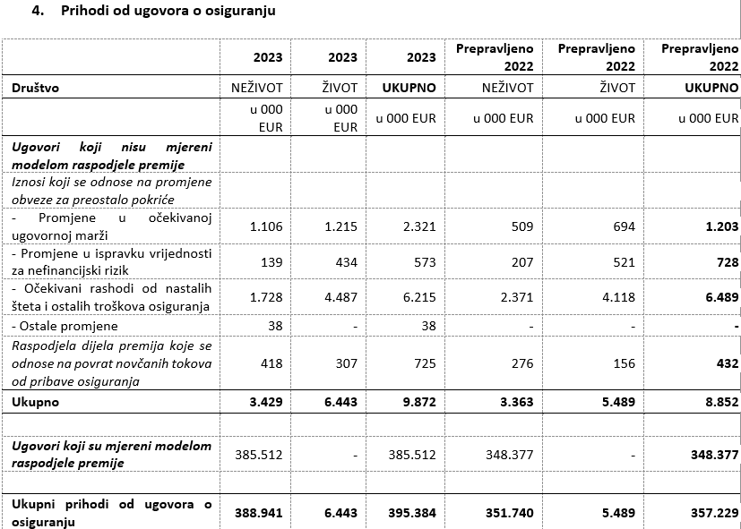
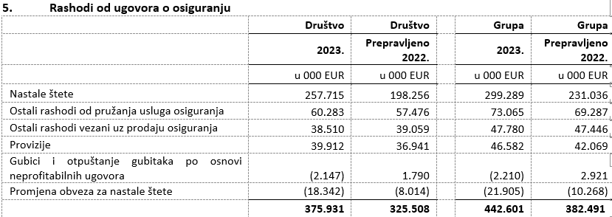

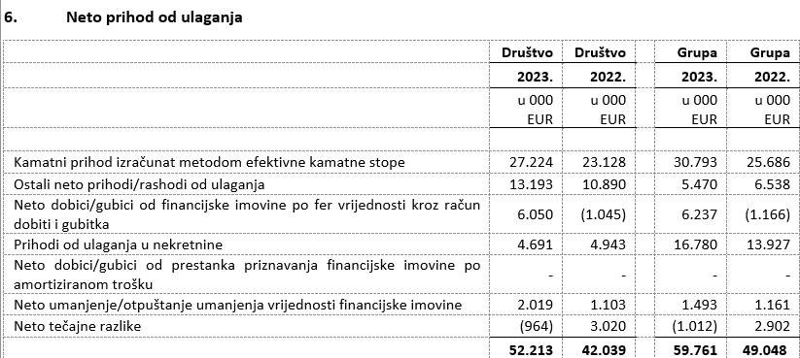

6.
U nastavku se nalazi pregled obveza Društva po dospjelosti na dan 31. prosinca 2023. i 31. prosinca 2022. godine:

7.
Prosječan broj zaposlenih Društva tijekom tekućeg razdoblja je 2.436.

8.
Društvo je kapitaliziralo troškove neto plaća u iznosu 323 tisuća eura (2022: 539 tisuća eura), troškove doprinosa iz plaća u iznosu od 93 tisuća eura (2022: 151 tisuću eura), troškove poreza i prireza iz plaća u iznosu od 71 tisuća eura (2022: 91 tisuću eura), troškove doprinosa na plaće u iznosu 73 tisuća eura (2022: 116 tisuća eura), te ostalih troškova zaposlenih u iznosu od 26 tisuće eura (2022: 140 tisuća eura).

9.
Naknade ključnom poslovodstvu uključuju bruto plaće, premije za životno osiguranje, naknade u naravi, bonuse u novcu i dionicama matičnog društva, otpremnine i naknade Nadzornog odbora. Primanja ključnog rukovodstva u gornjoj bilješci uključuju rezerviranja za bonuse za 2023., odnosno za 2022. godinu. Isplaćeni bonusi ključnog rukovodstva za 2023. godinu iznose 1.649 tisuća eura za Društvo (2022: 1.129 tisuća eura) te uključuju 1.078 tisuća eura isplaćenog bonusa u dionicama matičnog društva te za Grupu 1.935 tisuća eura (2022: 1.428 tisuća eura) te uključuju 1.106 tisuća eura isplaćenog bonusa u dionicama matičnog društva.
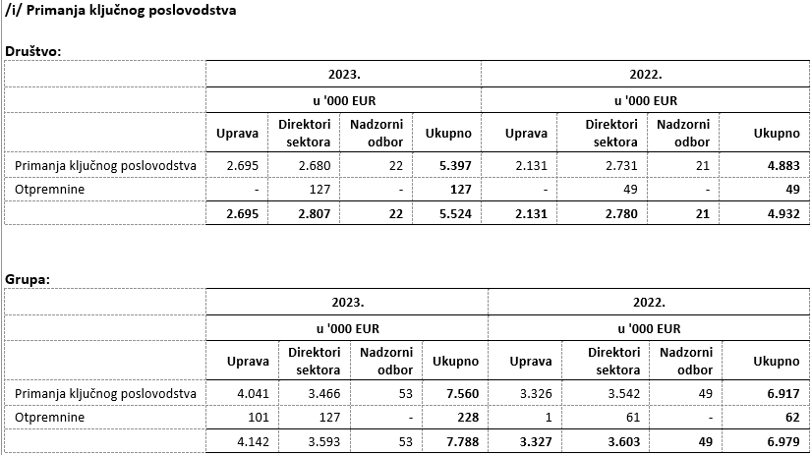

10.
Prosječan broj zaposlenih Društva tijekom tekućeg razdoblja je 2.436. Podjela troškova osoblja prikazana je u bilješkama 5.1 i 10. u revidiranim financijskim izvještajima.

11.

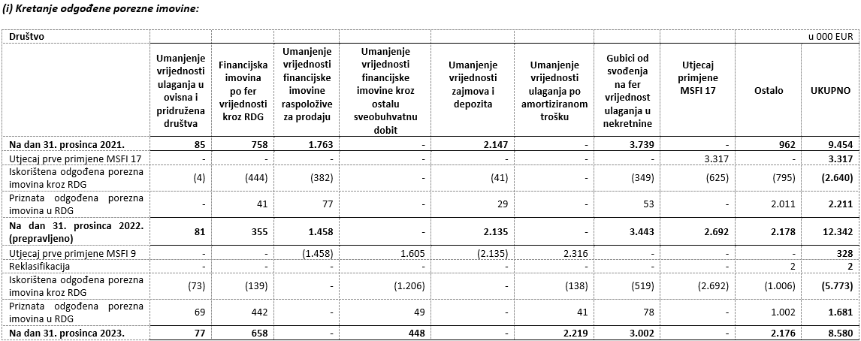

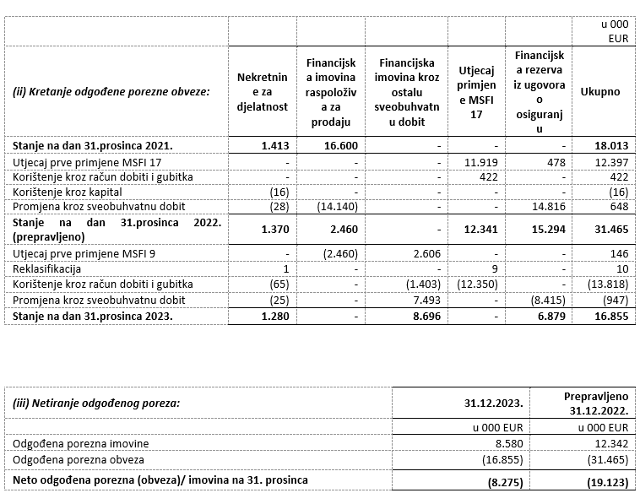

12.
Društvo nema sudjelujućih interesa.

13.
NIje bilo transakcija upisa dionica niti udjela tijekom tekućeg razdoblja u okviru odobrenog kapitala. Na temelju odredbi Zakona o uvođenju eura kao službene valute u Republici Hrvatskoj te odredbi Zakona o trgovačkim društvima, Društvo je na glavnoj skupštini predložilo donošenje odluke o usklađenju temeljnog kapitala i nominalnog iznosa dionica Društva i to na način da se poveća iznos nominalne vrijednosti dionice sa 185,81 EUR, dobivenog preračunavanjem u euro primjenom fiksnog tečaja konverzije uz zaokruživanje na najbliži cent, na iznos od 186,00 EUR. Navedeno povećanje nominalnog iznosa dionice provodi se u cilju zaokruživanja nominalnog iznosa dionica na cijeli broj, a kako je propisano člankom 163. stavak 4. Zakona o trgovačkim društvima.

14.

15.
Društvo nema potvrda o sudjelovanju, konvertibilnih zadužnica, jamstava, opcija ili sličnih vrijednosnica ili prava.

16.
Društvo nema udjela u društvima s neograničenom odgovornosti.

17.
Društvo je u većinskom vlasništvu ADRIS GRUPE d.d., Rovinj te je uključeno u konsolidirane financijske izvještaja ADRIS GRUPE d.d. koji su dostupni na web stranicama ADRIS GRUPE d.d.

18.
Najveća grupa poduzetnika u kojoj poduzetnik sudjeluje kao kontrolirani član grupe je ujedno i jedina grupa u kojoj poduzetnik sudjeluje kao kontrolirani član grupe.

19.
Financijski izvještaji su dostupni na Internet stranicama adris.hr.

20.
Odluka o utvrđivanju prijedloga Odluke o upotrebi dobiti Croatia osiguranje d.d. ostvarene u 2023. godini nalazi se u prilogu godišnjeg izvješća.

21.
Društvo nema materijalnih aranžmana sa društvima koji nisu uključeni u prezentirane financijske izvještaje.

22.
Događaji nakon datuma bilance Uprava i Nadzorni odbor, 19. siječnja 2024. godine, predložili su glavnoj skupštini isplatu dividende u ukupnom iznosu od 65.000.265,19 eura, odnosno 151,27 eura po dionici. Naime, Društvo u proteklim godinama posluje uspješno, s rastućom razinom dobiti te visokim stopama adekvatnosti kapitala. Društvo je bilo kontinuirano visoko kapitalizirano (SCR omjer Društva na 31.12.2023. iznosi 308%, odnosno na konsolidiranoj razini 262% te uključuje umanjenje kapitala za predvidive dividende), usprkos geopolitičkim poremećajima, razdoblju visoke inflacije te prirodnim nepogodama. Ulazak Republike Hrvatske u eurozonu dodatno je pozitivno doprinio navedenom pokazatelju. Obzirom na sve navedeno, Uprava smatra da je u mogućnosti isplatiti dividendu svojim dioničarima bez poremećaja po stabilnost poslovanja i uz zadržavanje visoke razine adekvatnosti kapitala. Glavna skupština je dana 5. ožujka 2024. godine donijela odluku o isplati dividende. Društvo je najavilo će član Uprave Vančo Balen napustiti kompaniju do 30.6.2024. na osobni zahtjev, iz privatnih razloga.

23.
Pregled prihoda Društva po geografskom području, prikazana je u nastavku:
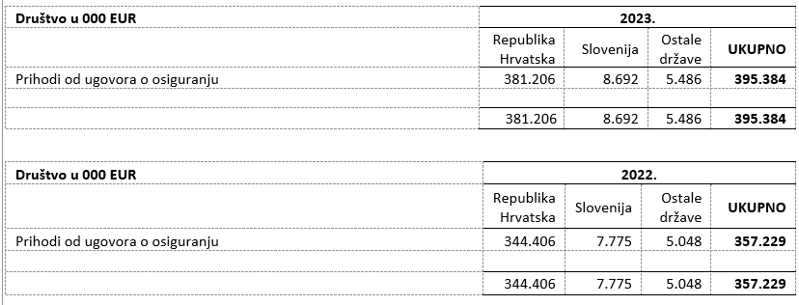

24.
Revizori financijskih izvješća Grupe pružili su u 2023. godini usluge u vrijednosti od 571 tisuća eura uvećano za porez na dodanu vrijednost (2022. godina: od 867 tisuća eura uvećano za porez na dodanu vrijednost). Društvu su pružene usluge u iznosu od 383 tisuća eura uvećano za porez na dodanu vrijednost (2022. godina: 663 tisuća eura uvećano za porez na dodanu vrijednost). Usluge u 2023. i 2022. godini odnose se na troškove usluga zakonski propisane revizije godišnjih financijskih izvještaja, te srodne revizorske usluge. Tijekom 2023. godine, PricewaterhouseCoopers d.o.o. („PwC“) pružio je edukacijske usluge dok je tijekom 2022. pružio edukacijske i savjetodavne usluge. Tijekom 2023. i 2022. godine, Deloitte d.o.o. je pružio dozvoljene usluge poreznog savjetovanja.

Usklada između financijskih izvještaja koji su propisani Pravilnikom o strukturi i sadržaju financijskih izvještaja društva za osiguranje, odnosno društva za reosiguranje, te godišnjih financijskih izvještaja pripremljenih sukladno MSFI okviru izvještavanja, prikazana je na stranicama koje slijede.

Usklada izvještaja o sveobuhvatnoj dobiti pripremljenog sukladno pravilniku HANFA-e i financijskih izvještaja pripremljenih sukladno MSFI okviru izvještavanja

Opis pozicije | u 000 EUR | 1 | 2 | 3 | Temeljni financijski izvještaji
 |  |  |  |  | u 000 EUR | Opis pozicije
Prihodi od ugovora o osiguranju | 395,384 |  |  |  | 395,384 | Prihodi od ugovora o osiguranju
Opći model mjerenja | 9,441
Model mjerenja putem varijabilne naknade | 431
Model raspodjele premije | 385,513
Rashodi od ugovora o osiguranju | -375,931 |  |  |  | -375,931 | Rashodi od ugovora o osiguranju
Nastale štete | -257,715
Provizije | -39,912
Ostali rashodi vezani uz prodaju osiguranja | -38,510
...

